상품제안서
KOA 코아 알린 LED 3구 헤드랜턴 R | 상품코드: F29310

 |  |  |  |  |  |  | 02-412-0044 | www.easy1.co.kr
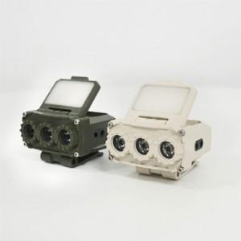

【상세/제작정보】 | 라벨지 문의. 기본수량 미만 인쇄시 비용 추가.

【인쇄/포장옵션】 | / 포장불가능

【공급단가】 | 수량 | 100~ | 300~ | 500~ | 1,000~ | 3,000~
*VAT별도 | 단가 | 26,280원 | 25,840원 | 25,180원 | 24,740원 | 24,090원

【상품 URL】 | https://dev.easy1.co.kr:443/src/goods_detail.php?gdno=29310

